상품제안서
라미 알스타 수성펜 | 상품코드: S02604

 |  |  |  |  |  |  | 02-713-8555 | www.synergygift.co.kr
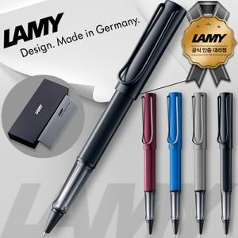

【상세/제작정보】 | <p><span style="font-size: 18.6667px;">※ 기본수량 미만 발주 진행시 별도 문의 바랍니다.</span></p>

【인쇄/포장옵션】 | 레이저 / 포장지포장

【공급단가】 | 수량 | 10~ | 30~ | 100~ | 300~ | 500~
*VAT별도 | 단가 | 36,000원 | 34,100원 | 32,200원 | 31,100원 | 30,500원

【상품 URL】 | https://www.synergygift.co.kr:443/src/goods_detail.php?gdno=15286

